Sin carga
voltaje vs Frecuencia
Sin carga DC
frecuencia Hz | voltaje V | Corriente (A) | Potencia(W) | RPM | Velocidad viento m/s
5.03 | 16 | 16 | 256.0 | 300
10.02 | 29.8 | 29.8 | 888.0 | 600
15 | 43.69 | 43.69 | 1908.8 | 900
20.04 | 57.7 | 57.7 | 3329.3 | 1200
25.02 | 71.7 | 71.7 | 5140.9 | 1500
30.06 | 86.09 | 86.09 | 7411.5 | 1800
34.97 | 100.09 | 100.09 | 10018.0 | 2100
40.02 | 114.59 | 114.59 | 13130.9 | 2400
45 | 128.7 | 128.7 | 16563.7 | 2700
50.03 | 143.09 | 143.09 | 20474.7 | 3000
55.02 | 157.4 | 157.4 | 24774.8 | 3300
60 | 171.49 | 171.49 | 29408.8 | 3600

Voltaje AC
frecuencia | voltaje A-B | voltaje A-C | voltaje C-B | voltaje A-N | voltaje C-N | voltaje B-N
10 | 130 | 120 | 130 | 32 | 30 | 34
20 | 190 | 185 | 185 | 64 | 62 | 68
30 | 250 | 245 | 248 | 96 | 92 | 102
40 | 300 | 292 | 292 | 128 | 120 | 132
50 | 360 | 350 | 350 | 156 | 152 | 166
60 | 410 | 400 | 410 | 188 | 180 | 198

Con carga
voltaje vs Frecuencia
carga DC
frecuencia Hz | voltaje V | Resistencia Ω | Corriente A | Potencia W | Corriente real A | Potencia real | Resistencia teorica | Voltaje real | Resistencia real
5 | 7.8 | 20 | 0.39 | 3.042 | 0.464 | 3.56352 | 16.551724138 | 7.68 | 20.3
10 | 16.5 | 20 | 0.825 | 13.6125 | 0.98 | 15.6898 | 16.336734694 | 16.01 | 19.99
15 | 24.8 | 20 | 1.24 | 30.752 | 1.512 | 36.4392 | 15.939153439 | 24.1 | 19.4
20 | 32.2 | 20 | 1.61 | 51.842 | 2.005 | 63.5986 | 15.820448878 | 31.72 | 18.6
25 | 40 | 20 | 2 | 80 | 2.49 | 97.5582 | 15.734939759 | 39.18 | 17.8
30 | 47.7 | 20 | 2.385 | 113.7645 | 3.07 | 142.755 | 15.146579805 | 46.5 | 17
35 | 54 | 20 | 2.7 | 145.8 | 3.55 | 184.955 | 14.676056338 | 52.1 | 15.1
40 | 60.7 | 20 | 3.035 | 184.2245 | 3.98 | 232.432 | 14.673366834 | 58.4 | 14.5
45 | 65.1 | 20 | 3.255 | 211.9005 | 4.4 | 282.48 | 14.590909091 | 64.2 | 7.8
50 | 70.6 | 20 | 3.53 | 249.218 | 4.78 | 321.216 | 14.058577406 | 67.2 | 1
55 | 73.3 | 20 | 3.665 | 268.6445 | 5.12 | 0 | 0
60 | 76.7 | 20 | 3.835 | 294.1445 | 5.37 | 0 | 0

voltaje vs Frecuencia
carga DC
frecuencia Hz | voltaje V | Resistencia Ω | Corriente A | Potencia W
5 | 10.5 | 53 | 0.19811320755 | 2.0801886792
10 | 22.1 | 53 | 0.41698113208 | 9.2152830189
15 | 33.4 | 53 | 0.63018867925 | 21.048301887
20 | 44.5 | 53 | 0.83962264151 | 37.363207547
25 | 55.3 | 53 | 1.0433962264 | 57.699811321
30 | 65.9 | 53 | 1.2433962264 | 81.939811321
35 | 76.3 | 53 | 1.4396226415 | 109.84320755
40 | 86.3 | 53 | 1.6283018868 | 140.52245283
45 | 96.3 | 53 | 1.8169811321 | 174.97528302
50 | 106 | 53 | 2 | 212
55 | 115.8 | 53 | 2.1849056604 | 253.01207547
60 | 124.8 | 53 | 2.3547169811 | 293.86867925

carga DC
frecuencia Hz | voltaje V | Resistencia Ω | Corriente A | Potencia W
5 | 11.4 | 100.2 | 0.11377245509 | 1.297005988
10 | 23.6 | 100.2 | 0.23552894212 | 5.5584830339
15 | 35.8 | 100.2 | 0.35728542914 | 12.790818363
20 | 47.8 | 100.2 | 0.47704590818 | 22.802794411
25 | 59.7 | 100.2 | 0.59580838323 | 35.569760479
30 | 71.5 | 100.2 | 0.71357285429 | 51.020459082
35 | 83.1 | 100.2 | 0.82934131737 | 68.918263473
40 | 94.5 | 100.2 | 0.94311377246 | 89.124251497
45 | 105.8 | 100.2 | 1.0558882236 | 111.71297405
50 | 116.8 | 100.2 | 1.1656686627 | 136.1500998
55 | 127.7 | 100.2 | 1.2744510978 | 162.74740519
60 | 138 | 100.2 | 1.377245509 | 190.05988024

carga DC
frecuencia Hz | voltaje V | Resistencia Ω | Corriente A | Potencia W
5 | 11.7 | 150.4 | 0.077792553191 | 0.91017287234
10 | 24.3 | 150.4 | 0.16156914894 | 3.9261303191
15 | 36.9 | 150.4 | 0.24534574468 | 9.0532579787
20 | 49.4 | 150.4 | 0.32845744681 | 16.225797872
25 | 61.8 | 150.4 | 0.41090425532 | 25.393882979
30 | 74 | 150.4 | 0.4920212766 | 36.409574468
35 | 86.2 | 150.4 | 0.57313829787 | 49.404521277
40 | 98.3 | 150.4 | 0.65359042553 | 64.24793883
45 | 110.2 | 150.4 | 0.73271276596 | 80.744946809
50 | 122 | 150.4 | 0.81117021277 | 98.962765957
55 | 133.6 | 150.4 | 0.88829787234 | 118.67659574
60 | 144.8 | 150.4 | 0.96276595745 | 139.40851064

carga DC
frecuencia Hz | voltaje V | Resistencia Ω | Corriente A | Potencia W | resitencia teorica
5 | 12.5 | 198.6 | 0.067 | 0.8375 | 186.56716418
10 | 24.95 | 198.2 | 0.115 | 2.86925 | 216.95652174
15 | 37.84 | 198.1 | 0.175 | 6.622 | 216.22857143
20 | 50.7 | 198.1 | 0.234 | 11.8638 | 216.66666667
25 | 63.4 | 198.3 | 0.293 | 18.5762 | 216.38225256
30 | 76.1 | 198.4 | 0.352 | 26.7872 | 216.19318182
35 | 88.7 | 198.6 | 0.41 | 36.367 | 216.34146341
40 | 101.2 | 198.9 | 0.468 | 47.3616 | 216.23931624
45 | 113.6 | 199.4 | 0.526 | 59.7536 | 215.96958175
50 | 126 | 200 | 0.582 | 73.332 | 216.49484536
55 | 138.1 | 200.1 | 0.639 | 88.2459 | 216.11893584
60 | 149.9 | 200.5 | 0.694 | 104.0306 | 215.99423631

Carga AC
frecuencia | Resistencia Ω | voltaje A-B | Corriente A-B | voltaje A-C | Corriente A-C | voltaje C-B | Corriente C-B | voltaje A-N | Corriente A-N | voltaje C-N | Corriente B-N | voltaje B-N | Corriente A-N
10 | 50.4 | 54.4 | 1.0793650794 | 46 | 0.9126984127 | 50 | 0.99206349206 | 28 | 0.55555555556 | 30 | 0.59523809524 | 29 | 0.5753968254
20 | 50.4 | 107 | 2.123015873 | 92 | 1.8253968254 | 96 | 1.9047619048 | 56 | 1.1111111111 | 56 | 1.1111111111 | 57 | 1.130952381
30 | 50.4 | 148 | 2.9365079365 | 130 | 2.5793650794 | 136 | 2.6984126984 | 82 | 1.626984127 | 83 | 1.6468253968 | 84 | 1.6666666667
40 | 50.4 | 196 | 3.8888888889 | 178 | 3.5317460317 | 176 | 3.4920634921 | 108 | 2.1428571429 | 108 | 2.1428571429 | 110 | 2.1825396825
50 | 50.4 | 234 | 4.6428571429 | 210 | 4.1666666667 | 216 | 4.2857142857 | 134 | 2.6587301587 | 136 | 2.6984126984 | 136 | 2.6984126984
60 | 50.4 | 280 | 5.5555555556 | 250 | 4.9603174603 | 250 | 4.9603174603 | 160 | 3.1746031746 | 162 | 3.2142857143 | 162 | 3.2142857143

Carga AC
frecuencia | Resistencia Ω | voltaje A-B | Corriente A-B | voltaje A-C | Corriente A-C | voltaje C-B | Corriente C-B | voltaje A-N | Corriente A-N | voltaje C-N | Corriente B-N | voltaje B-N | Corriente A-N
10 | 125 | 60 | 1.1904761905 | 56 | 1.1111111111 | 60 | 1.1904761905 | 30 | 0.59523809524 | 29 | 0.5753968254 | 29 | 0.5753968254
20 | 125 | 120 | 2.380952381 | 112 | 2.2222222222 | 118 | 2.3412698413 | 62 | 1.2301587302 | 63 | 1.25 | 63 | 1.25
30 | 125 | 172 | 3.4126984127 | 160 | 3.1746031746 | 168 | 3.3333333333 | 92 | 1.8253968254 | 92 | 1.8253968254 | 94 | 1.8650793651
40 | 125 | 226 | 4.4841269841 | 208 | 4.126984127 | 220 | 4.3650793651 | 126 | 2.5 | 125 | 2.4801587302 | 124 | 2.4603174603
50 | 125 | 282 | 5.5952380952 | 262 | 5.1984126984 | 272 | 5.3968253968 | 164 | 3.253968254 | 162 | 3.2142857143 | 164 | 3.253968254
60 | 125 | 334 | 6.626984127 | 318 | 6.3095238095 | 334 | 6.626984127 | 194 | 3.8492063492 | 195 | 3.869047619 | 197 | 3.9087301587

Carga AC
frecuencia | Resistencia Ω | voltaje A-B | Corriente A-B | voltaje A-C | Corriente A-C | voltaje C-B | Corriente C-B | voltaje A-N | Corriente A-N | voltaje C-N | Corriente B-N | voltaje B-N | Corriente A-N
10 | 200 | 64 | 1.2698412698 | 60 | 1.1904761905 | 62 | 1.2301587302 | 32 | 0.63492063492 | 34 | 0.6746031746 | 35 | 0.69444444444
20 | 200 | 122 | 2.4206349206 | 118 | 2.3412698413 | 120 | 2.380952381 | 62 | 1.2301587302 | 63 | 1.25 | 63 | 1.25
30 | 200 | 178 | 3.5317460317 | 172 | 3.4126984127 | 178 | 3.5317460317 | 96 | 1.9047619048 | 96 | 1.9047619048 | 96 | 1.9047619048
40 | 200 | 236 | 4.6825396825 | 234 | 4.6428571429 | 236 | 4.6825396825 | 132 | 2.619047619 | 130 | 2.5793650794 | 129 | 2.5595238095
50 | 200 | 300 | 5.9523809524 | 294 | 5.8333333333 | 296 | 5.873015873 | 168 | 3.3333333333 | 170 | 3.373015873 | 168 | 3.3333333333
60 | 200 | 366 | 7.2619047619 | 360 | 7.1428571429 | 356 | 7.0634920635 | 208 | 4.126984127 | 208 | 4.126984127 | 207 | 4.1071428571

Compilado
Rotación (rpm) | V*I (W)
 | 10 Ω | 7,5 Ω | 5 Ω
0 | 0.00 | 0.00 | 0.00
50 | 0.03 | 0.03 | 0.03
100 | 0.34 | 0.34 | 0.35
150 | 1.00 | 1.02 | 1.03
200 | 2.03 | 2.08 | 2.07
250 | 3.39 | 3.45 | 3.46
300 | 5.07 | 5.17 | 5.21
350 | 6.86 | 7.22 | 7.27
400 | 9.48 | 9.51 | 9.37
450 | 12.09 | 12.15 | 12.09
500 | 14.94 | 15.02 | 14.88
550 | 18.23 | 18.41 | 18.09
600 | 21.69 | 21.94 | 21.53

EjemplosCapturaDatos
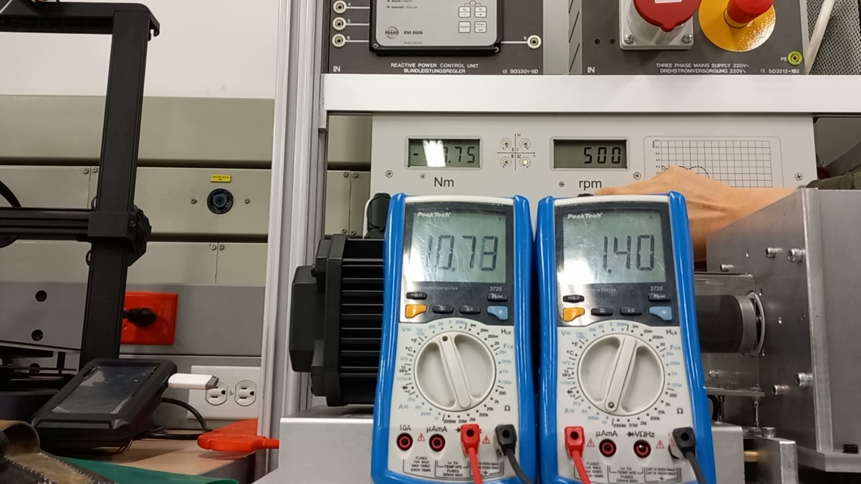
Inicio medición
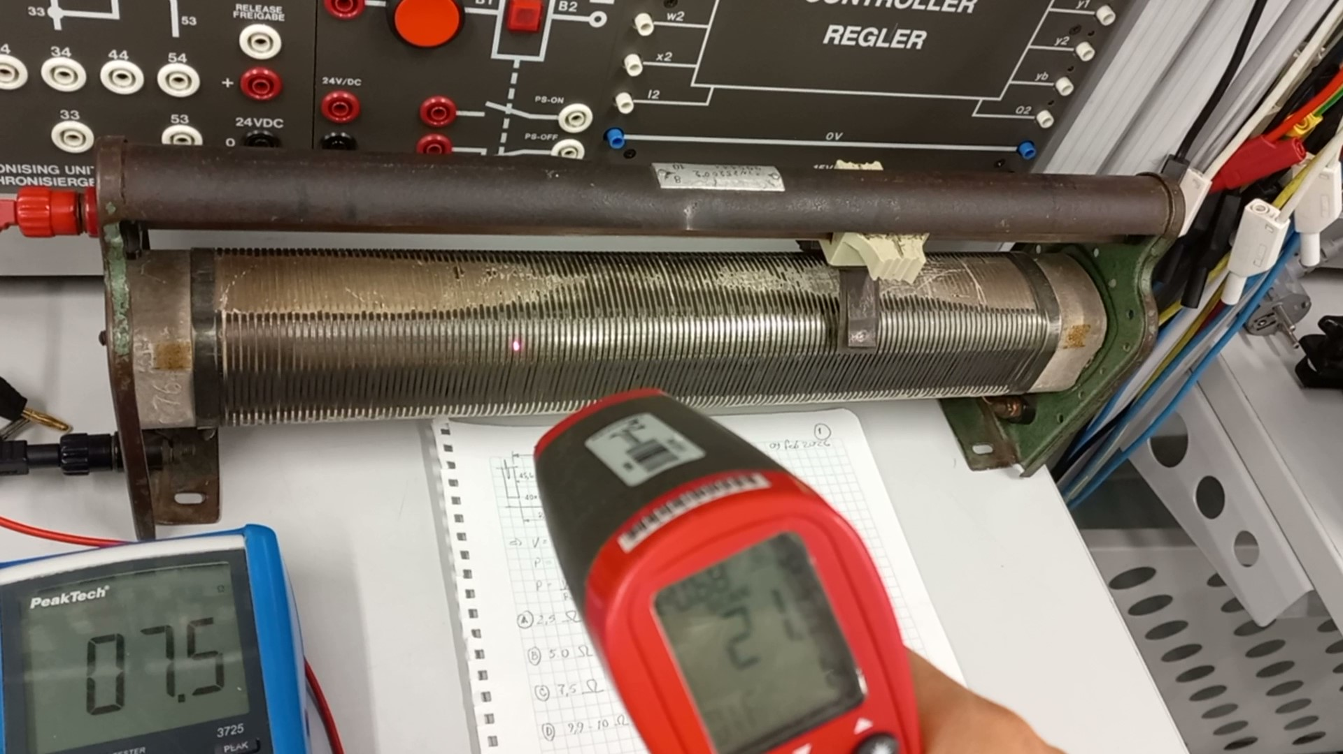

Resistencia 7,5 Ω. 500 rpm

